Deckblatt
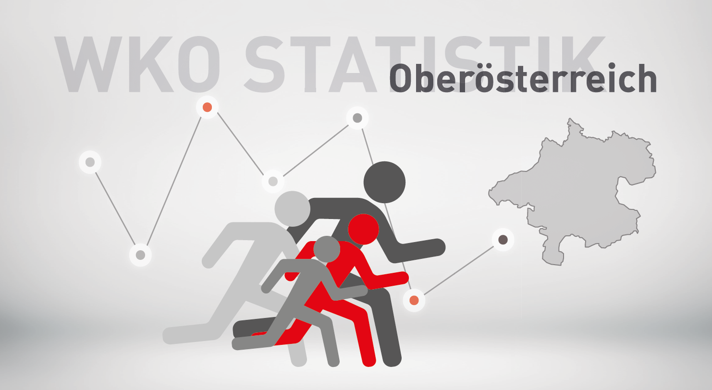

Neugründungsstatistik 2025
exkl. Personenbetreuung

SYMB_OÖ
Bewertung neuer Berechtigungen von Kammermitgliedern in Oberösterreich 2025 und 2024
zum Inhaltsverzeichnis

 | exkl. Personenbetreuung |  |  | Veränderung
Symb | Bezeichnung | 2025 | 2024 | abs. | in %
1 | neues Unternehmen (KM) | 6,338 | 5,730 | 608 | 10.6%
2 | Übernahme | 618 | 633 | -15 | -2.4%
3 | weitere Berechtigung auf selbem Standort | 4,739 | 4,399 | 340 | 7.7%
4 | 1. Standort in OÖ | 282 | 294 | -12 | -4.1%
6 | neuer Standort eines bestehenden KM | 1,790 | 1,672 | 118 | 7.1%
9 | Fort-, Weiterführung | 625 | 667 | -42 | -6.3%
 | Insgesamt | 14,392 | 13,395 | 997 | 7.4%

Verteilung im Jahr 2025
Veränderung 2025 zu 2024 in %

S1 | 0.44038354641
S2 | 0.042940522513
S3 | 0.32928015564
S4 | 0.019594219011
S6 | 0.12437465258
S9 | 0.043426903835
 | 1

Sparten_SYMB
Bewertung neuer Berechtigungen von Kammermitgliedern in Oberösterreich nach Sparten
zum Inhaltsverzeichnis

2025 exkl. Personenbetreuung

Neugründungen nach Sparten 2025
Sparte | 1 - Neues Unternehmen | 2 - Übernahme, Kauf, Pacht, Rechtsformänderung | 3 - weitere Berechtigung auf selbem Standort | 4 - 1. Standort in OÖ | 6 - weitere Berechtigung auf neuem Standort | 9 - Fort- Weiterführung

Gewerbe und Handwerk | 2,500 | 125 | 2,120 | 94 | 524 | 239
Industrie | 7 | 2 | 17 | 1 | 15 | 13
Handel | 1,882 | 73 | 1,140 | 87 | 558 | 167
Bank und Versicherung | 0 | 0 | 0 | 1 | 5 | 11
Transport und Verkehr | 402 | 18 | 328 | 14 | 155 | 54
Tourismus und Freizeitwirtschaft | 301 | 348 | 382 | 17 | 341 | 50
Information und Consulting | 1,246 | 52 | 752 | 68 | 192 | 91
Gesamt | 6,338 | 618 | 4,739 | 282 | 1,790 | 625

Branchenverb_Symb
Bewertung neuer Berechtigungen von Kammermitgliedern in Oberösterreich nach Brachenverbünden
zum Inhaltsverzeichnis

2025 exkl. Personenbetreuung

Sparte | 1 - Neues Unternehmen | 2 - Übernahme, Kauf, Pacht, Rechtsformänderung | 3 - weitere Berechtigung auf selbem Standort | 4 - 1. Standort in OÖ | 6 - weitere Berechtigung auf neuem Standort | 9 - Fort- Weiterführung
Neugründungen 2025 nach Branchenverbünden (exkl. Personenbetreuung)
Bauwirtschaft | 267 | 11 | 326 | 13 | 102 | 93
Einrichtung und Design | 153 | 16 | 138 | 3 | 40 | 37
Gesundheit und Natur | 814 | 8 | 677 | 50 | 214 | 16
Technik und Automatisierung | 393 | 12 | 429 | 11 | 70 | 62
Automotive und Metall | 297 | 16 | 269 | 10 | 78 | 85
Ernährung und Lebensmittel | 148 | 20 | 121 | 5 | 94 | 26
Mode und Lifestyle | 526 | 65 | 240 | 16 | 125 | 18
Spezial-Handel | 92 | 17 | 119 | 8 | 32 | 11
Vertriebsformen | 1,094 | 19 | 520 | 48 | 237 | 34
Logistik | 277 | 13 | 227 | 12 | 46 | 23
Verkehrsträger | 149 | 6 | 197 | 3 | 116 | 40
Freizeit und Unterhaltung | 170 | 5 | 164 | 9 | 47 | 9
Gastronomie und Hotellerie | 129 | 341 | 216 | 8 | 291 | 41
Kommunikation und Medien | 537 | 9 | 273 | 28 | 89 | 23
Consulting | 848 | 42 | 447 | 42 | 122 | 59
Sonstige | 444 | 18 | 376 | 16 | 87 | 48
Gesamt | 6,338 | 618 | 4,739 | 282 | 1,790 | 625

Geschl_OÖ
Neugründungen (Symbol 1) in Oberösterreich nach dem Geschlecht
zum Inhaltsverzeichnis

 | exkl. Personenbetreuung
 |  |  | Veränderung 2025/2024
Geschl./Ges. | 2025 | 2024 | absolut | in %
Gesellschaften | 1,082 | 980 | 102 | 10.4%
natürliche Personen | 5,256 | 4,750 | 506 | 10.7%
männlich | 2,816 | 2,458 | 358 | 14.6%
weiblich | 2,440 | 2,292 | 148 | 6.5%
Gesamt | 6,338 | 5,730 | 608 | 10.6%

Frauenanteil an den | 46.4% | 48.3%
natürlichen Personen:

 | Berechnungen: | Diagramm:
Frauen | 2,440 | 46%
Prozent | 46% | 100%

Männer | 2,816 | 54%
Prozent | 54% | 100%

Gesamt | 5,256 | 100%

RF_OÖ
Neugründungen nach Rechtsformen
Neugründungen (Symbol 1) in Oberösterreich nach der Rechtsform
zum Inhaltsverzeichnis

2025 exkl. Personenbetreuung

Rechtsform
Nichtprotokollierte EU | 4,872
Protokollierte EU | 384
KG | 33
GesmbH | 880
Gebietskörperschaften | 1
Vereine | 17
Erwerbs- u. Wirtschaftsgenossenschaften | 1
Ausländische Rechtsform | 17
Offene Gesellschaft | 106
Flexible Kapitalgesellschaft | 27
Gesamt | 6,338

NG_Altersklassen_Geschlecht
Neugründungen (Symbol 1) nach Altersklassen und Geschlecht
zum Inhaltsverzeichnis

2025 exkl. Personenbetreuung

 | Unter 20 | 20-29 | 30-39 | 40-49 | 50-59 | Über 60
männlich | 138 | 994 | 890 | 468 | 239 | 87
weiblich | 39 | 616 | 960 | 502 | 246 | 77

Neugründungen nach Altersklassen und Geschlecht

Bez_NG
Neugründungen (Symbol 1) - in den Bezirken
zum Inhaltsverzeichnis

exkl. Personenbetreuung

Bezirk | Jahr |  | Veränderung 2025/2024 |  | %-Anteil an OÖ
 | 2025 | 2024 | absolut | in % | 2025 | 2024
Linz/Stadt | 981 | 860 | 121 | 14.1% | 15.5% | 15.0%
Steyr/Stadt | 155 | 124 | 31 | 25.0% | 2.4% | 2.2%
Wels/Stadt | 282 | 274 | 8 | 2.9% | 4.4% | 4.8%
Braunau | 393 | 355 | 38 | 10.7% | 6.2% | 6.2%
Eferding | 124 | 141 | -17 | -12.1% | 2.0% | 2.5%
Freistadt | 227 | 232 | -5 | -2.2% | 3.6% | 4.0%
Gmunden | 440 | 406 | 34 | 8.4% | 6.9% | 7.1%
Grieskirchen | 273 | 258 | 15 | 5.8% | 4.3% | 4.5%
Kirchdorf | 249 | 224 | 25 | 11.2% | 3.9% | 3.9%
Linz/Land | 664 | 586 | 78 | 13.3% | 10.5% | 10.2%
Perg | 267 | 243 | 24 | 9.9% | 4.2% | 4.2%
Ried | 245 | 224 | 21 | 9.4% | 3.9% | 3.9%
Rohrbach | 185 | 163 | 22 | 13.5% | 2.9% | 2.8%
Schärding | 234 | 194 | 40 | 20.6% | 3.7% | 3.4%
Steyr/Land | 281 | 246 | 35 | 14.2% | 4.4% | 4.3%
Urfahr/Umgebung | 371 | 302 | 69 | 22.8% | 5.9% | 5.3%
Vöcklabruck | 641 | 600 | 41 | 6.8% | 10.1% | 10.5%
Wels/Land | 326 | 298 | 28 | 9.4% | 5.1% | 5.2%
 | 6,338 | 5,730 | 608 | 10.6% | 100.0% | 100.0%

Neugründungen 2025 exkl. Personenbetreuung nach Bezirken
Linz/Stadt | 981
Linz/Land | 664
Vöcklabruck | 641
Gmunden | 440
Braunau | 393
Urfahr/Umgebung | 371
Wels/Land | 326
Wels/Stadt | 282
Steyr/Land | 281
Grieskirchen | 273
Perg | 267
Kirchdorf | 249
Ried | 245
Schärding | 234
Freistadt | 227
Rohrbach | 185
Steyr/Stadt | 155
Eferding | 124

Veränderung der Zahl der Neugründungen exkl. Personenbetreuerinnen in den Bezirken 2024 gegenüber 2025 in Prozent
Eferding | 24.8%
Freistadt | 18.4%
Steyr/Land | 17.1%
Kirchdorf | 14.9%
Wels/Stadt | 14.2%
Vöcklabruck | 7.3%
Linz/Land | 6.2%
Perg | 5.2%
Grieskirchen | 4.5%
Ried | 2.3%
Linz/Stadt | 0.9%
Urfahr/Umgebung | -1.6%
Braunau | -6.6%
Wels/Land | -8.0%
Gmunden | -8.1%
Schärding | -10.6%
Steyr/Stadt | -16.8%
Rohrbach | -18.5%

